RD201901
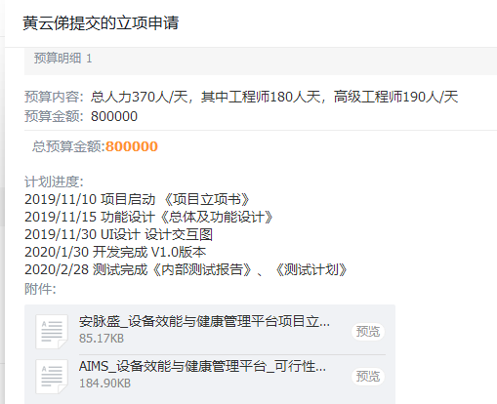
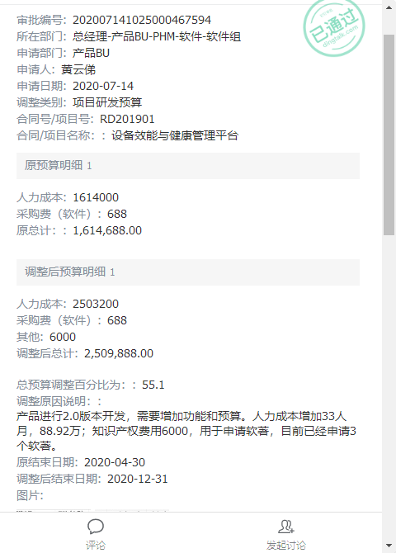
项目名称 |  |  | 设备效能与健康管理平台 |  |  | 预算 | 第二次调整
项目号 |  |  | RD201901
项目负责人 |  |  | 黄云俤

研发预算 |  |  | 2,509,888.00

期间 | 工时 | 人工费用 | 采购成本 | 差旅费 | 小计
2019-10-01 |  |  |  |  | -
2019-11-01 |  |  | 688.00 | - | 688.00
2019-12-01 |  |  | - | - | -
2020-01-01 |  |  | - | 3,306.28 | 3,306.28
2020-02-01 |  |  | - | - | -
2020-03-01 |  |  | - | - | -
2020-04-01 |  |  | - | - | -
2020-05-01 |  |  |  |  | -
2020-06-01 |  |  |  |  | -
2020-07-01 |  |  |  |  | -
2020-08-01 |  |  |  |  | -
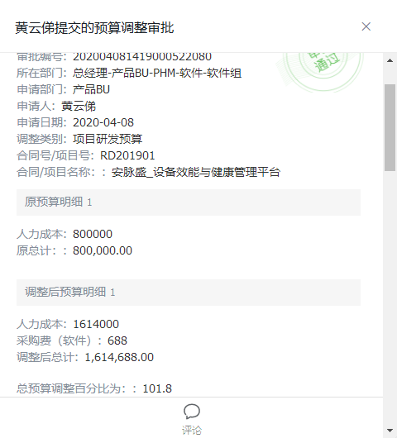
2020-09-01 |  |  |  |  | -
2020-10-01 |  |  | - | - | -
2020-11-01 |  |  | 15,226.42 | - | 15,226.42
2020-12-01 |  |  |  |  | -
2021-01-01 |  |  | - | - | -
2021-02-01 |  |  |  |  | -
2021-03-01 |  |  | 806.71 |  | 806.71
2021-04-01 |  |  |  |  | -
2021-05-01 |  |  | - | 1,060.55 | 1,060.55
2021-06-01 |  |  | - | 26,485.64 | 26,485.64
2021-07-01 |  |  | - |  | -
2021-08-01 |  |  |  |  | -
2021-09-01 |  |  |  |  | -
2021-10-01 |  |  |  |  | -
2021-11-01 |  |  |  |  | -
2021-12-01 |  |  |  |  | -
2022-01-01 |  |  |  |  | -
合计 | - | - | 16,721.13 | 30,852.47 | 47,573.60
预算 |  | 2,503,200.00 | 6,688 | - | 2,509,888
预算消耗% |  | 0% | 250% |  | 2%

以上费用不包括以下预付款：
日期 | 摘要 |  |  |  | 预付金额
202108 | 支付RD201901采购倍福模块-毕孚自动化_2021.08.25_- |  |  |  | 2,950.00

 | 合计 |  |  |  | 2,950.00

RD202102
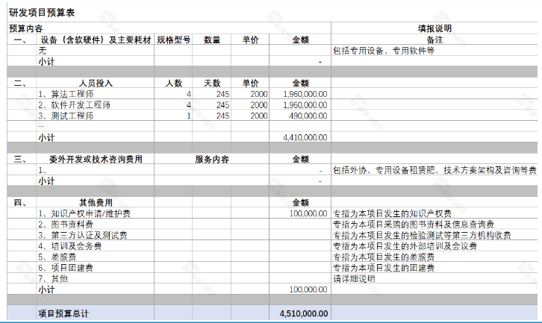
项目名称 |  |  | 一体化检测平台 |  |  | 预算
项目号 |  |  | RD202102
项目负责人 |  |  | 韩雪超

研发预算 |  |  | 4,510,000.00

期间 | 工时 | 人工费用 | 采购成本 | 差旅费 | 小计
2021-06-02 |  |  |  |  | -
2021-07-04 |  |  | - |  | -
2021-08-05 |  |  |  | 948.36 | 948.36
2021-09-06 |  |  |  |  | -
2021-10-08 |  |  |  |  | -
2021-11-09 |  |  |  |  | -
2021-12-11 |  |  |  |  | -
2022-01-12 |  |  |  |  | -
2022-02-13 |  |  |  |  | -
2022-03-17 |  |  |  |  | -
2022-04-18 |  |  |  |  | -
2022-05-20 |  |  |  |  | -
2022-06-21 |  |  |  |  | -
2022-07-23 |  |  |  |  | -
2022-08-24 |  |  |  |  | -
2022-09-25 |  |  |  |  | -
2022-10-27 |  |  |  |  | -
2022-11-28 |  |  |  |  | -
2022-12-30 |  |  |  |  | -
2023-01-31 |  |  |  |  | -
2023-03-04 |  |  |  |  | -
2023-04-05 |  |  |  |  | -
2023-05-07 |  |  |  |  | -
2023-06-08 |  |  |  |  | -
2023-07-10 |  |  |  |  | -
合计 | - | - | - | 948.36 | 948.36
预算 | 17,640.00 | 4,410,000.00 | 100,000 |  | 4,510,000.00
预算消耗% | 0% | 0% | 0% | #DIV/0! | 0%

以上费用不包括以下预付款：
日期 | 摘要 |  |  |  | 预付金额

 | 合计 |  |  |  | -

RD202103
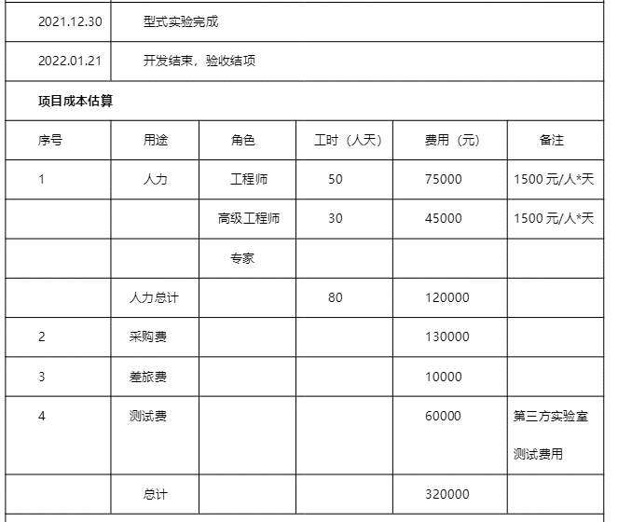
项目名称 |  |  | 民用版无线振动传感器开发项目 |  |  |  | 预算
项目号 |  |  | RD202103
项目负责人 |  |  | 苏修武

研发预算 |  |  | 320,000.00

期间 | 工时 | 人工费用 | 采购成本 | 差旅费 | 外包费 | 小计
2021-08-02 |  |  |  |  | 1,062.00 | 1,062.00
2021-09-04 |  |  |  |  | 4,822.75 | 4,822.75
2021-10-07 |  |  |  |  | 5,228.75 | 5,228.75
2021-11-09 |  |  |  |  |  | -
2021-12-12 |  |  |  |  |  | -
2022-01-14 |  |  |  |  |  | -
2022-02-16 |  |  |  |  |  | -
2022-03-21 |  |  |  |  |  | -
2022-04-23 |  |  |  |  |  | -
2022-05-26 |  |  |  |  |  | -
2022-06-28 |  |  |  |  |  | -
2022-07-31 |  |  |  |  |  | -
2022-09-02 |  |  |  |  |  | -
2022-10-05 |  |  |  |  |  | -
2022-11-07 |  |  |  |  |  | -
2022-12-10 |  |  |  |  |  | -
2023-01-12 |  |  |  |  |  | -
合计 | - | - | - | - | 11,113.50 | 11,113.50
预算 | 640.00 | 120,000.00 | 190,000 | 10,000 |  | 200,000.00
预算消耗% | 0% | 0% | 0% | 0% |  | 5.56%

以上费用不包括以下预付款：
日期 | 摘要 |  |  |  |  | 预付金额
202110 | *支付RD202103采购线路板_2021.10.27_- |  |  |  |  | 619.00
202110 | *支付RD202103SMT委托加工_2021.10.27_- |  |  |  |  | 2,196.00
202110 | *支付RD202103采购电子元器件_2021.10.25_- |  |  |  |  | 297.19

 | 合计 |  |  |  |  | 3,112.19

RD202104
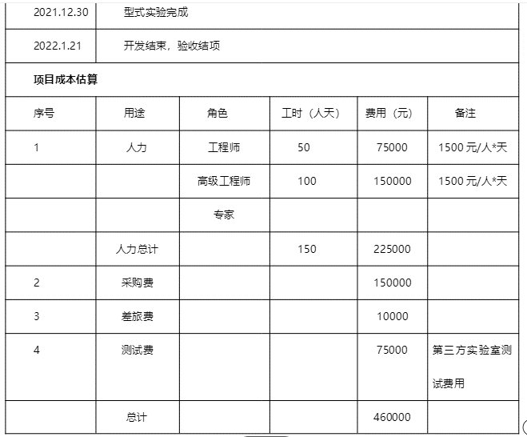
项目名称 |  |  | 核电无线振动传感器V2版开发项目 |  |  |  | 预算
项目号 |  |  | RD202104
项目负责人 |  |  | 苏修武

研发预算 |  |  | 460,000.00

期间 | 工时 | 人工费用 | 采购成本 | 差旅费 | 外包费 | 小计
2021-08-02 |  |  |  |  | 849.60 | 849.60
2021-09-04 |  |  |  |  | 2,531.94 | 2,531.94
2021-10-07 |  |  |  |  | 5,183.46 | 5,183.46
2021-11-09 |  |  |  |  |  | -
2021-12-12 |  |  |  |  |  | -
2022-01-14 |  |  |  |  |  | -
2022-02-16 |  |  |  |  |  | -
2022-03-21 |  |  |  |  |  | -
2022-04-23 |  |  |  |  |  | -
2022-05-26 |  |  |  |  |  | -
2022-06-28 |  |  |  |  |  | -
2022-07-31 |  |  |  |  |  | -
2022-09-02 |  |  |  |  |  | -
2022-10-05 |  |  |  |  |  | -
2022-11-07 |  |  |  |  |  | -
2022-12-10 |  |  |  |  |  | -
合计 | - |  | - | - | 8,565.00 | 8,565.00
预算 | 1,200.00 | 225,000.00 | 225,000 | 10,000 |  | 460,000.00
预算消耗% | 0% | 0% | 0% | 0% |  | 2%

以上费用不包括以下预付款：
日期 | 摘要 |  |  |  |  | 预付金额
202109 | 支付RD202104采购PCB贴片_2021.09.03_- |  |  |  |  | 575.00
202109 | 支付RD202104采购线路板-深圳捷多邦_2021.04.02_- |  |  |  |  | 85.00
202109 | 支付RD202104采购线路板_2021.09.15_- |  |  |  |  | 77.00
202109 | 支付RD202104采购线路板-深圳捷多邦_2021.09.26_- |  |  |  |  | 557.00
202110 | *支付RD202104线路板采购款_2021.10.09_- |  |  |  |  | 468.00
202110 | *支付RD202104采购线路板_2021.10.14_- |  |  |  |  | 291.00
202110 | *支付RD202104采购线路板_2021.10.22_- |  |  |  |  | 240.00
202109 | 支付RD202104采购PCB制版_2021.09.03_- |  |  |  |  | 1,220.00
202109 | 支付RD202104采购SMT加工-深圳捷创电子科技有限公司_2021.09.24_- |  |  |  |  | 1,243.00
202110 | *支付RD202104SMT委托加工款_2021.10.08_- |  |  |  |  | 565.00
202109 | 支付RD202104采购电子元器件-昴氏_2021.09.24_- |  |  |  |  | 498.11
202109 | 支付RD202104采购STM32L431CCU6芯片-深圳市华夏新世纪科技有限公司_2021.09.24_- |  |  |  |  | 950.00
202110 | *支付RD202104采购灌封胶_2021.10.28_- |  |  |  |  | 156.00
202110 | *支付RD202104SMT委托加工_2021.10.22_- |  |  |  |  | 339.00
202110 | *支付RD202104采购组合式抽屉零件盒-20211011_2021.10.28_- |  |  |  |  | 414.00
202110 | *支付RD202104淘宝采购硫化硅橡胶-20211012_2021.10.29_- |  |  |  |  | 70.00
202109 | *支付RD202104项目淘宝采购虎钳-TB-JS-SB-202109004_2021.09.16_- |  |  |  |  | 511.90
202109 | *支付RD202104采购ADS127L11芯片-TI官网_2021.09.24_- |  |  |  |  | 1,448.21
202109 | *支付RD202104项目采购物料-TB-JS-SB-202109009_2021.09.27_- |  |  |  |  | 17.28

 | 合计 |  |  |  |  | 9,725.50

RD202105
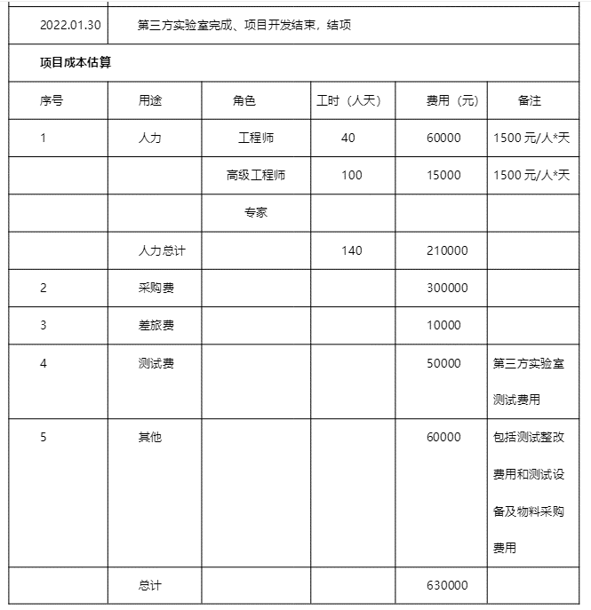
项目名称 |  |  | 三通道无线数采开发项目 |  |  |  | 预算
项目号 |  |  | RD202105
项目负责人 |  |  | 张浩

研发预算 |  |  | 630,000.00

期间 | 工时 | 人工费用 | 采购成本 | 外包费 | 差旅费 | 小计
2021-09-02 |  |  |  |  |  | -
2021-10-04 |  |  |  | 392.16 |  | 392.16
2021-11-05 |  |  |  |  |  | -
2021-12-07 |  |  |  |  |  | -
2022-01-08 |  |  |  |  |  | -
2022-02-09 |  |  |  |  |  | -
2022-03-13 |  |  |  |  |  | -
2022-04-14 |  |  |  |  |  | -
2022-05-16 |  |  |  |  |  | -
2022-06-17 |  |  |  |  |  | -
2022-07-19 |  |  |  |  |  | -
2022-08-20 |  |  |  |  |  | -
2022-09-21 |  |  |  |  |  | -
2022-10-23 |  |  |  |  |  | -
2022-11-24 |  |  |  |  |  | -
2022-12-26 |  |  |  |  |  | -
合计 | - | - | - | 392.16 | - | 392.16
预算 | 1,120.00 | 210,000.00 | 410,000 |  | 10,000 | 630,000.00
预算消耗% | 0% | 0% | 0% |  | 0% | 0%

以上费用不包括以下预付款：
日期 | 摘要 |  |  |  |  | 预付金额
202110 | *支付RD202105采购电子元器件_2021.10.14_- |  |  |  |  | 848.53
202109 | 支付RD202105采购电池-武汉孚安特_2021.09.18_- |  |  |  |  | 1,050.00
202110 | *支付RD202105采购刻板贴片_2021.10.22_- |  |  |  |  | 15,590.00
202109 | 支付RD202105采购LabVIEW FPGA开发软件_2021.09.01_- |  |  |  |  | 13,000.00
202110 | *支付RD202105采购无线三通道数采开模样品加工_- |  |  |  |  | 6,631.00
202110 | *支付RD202105采购电子元器件_2021.10.22_- |  |  |  |  | 13,526.60
202110 | *支付RD202105采购WIFI通信板PCB制版_2021.10.29_- |  |  |  |  | 96.89
202110 | *支付RD202105采购电子元器件-深圳市立创_2021.10.14_- |  |  |  |  | 123.44
202110 | *支付RD202105淘宝采购物料-20211009_2021.10.28_- |  |  |  |  | 1,820.06
202110 | *支付RD202105淘宝采购航空接头-20211010_2021.10.28_- |  |  |  |  | 615.00
202109 | *支付RD202105淘宝采购电器-TB-JS-SB-202109003_2021.09.14_- |  |  |  |  | 249.91

 | 合计 |  |  |  |  | 53,551.43

RD202107
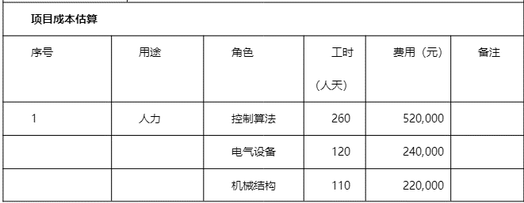
项目名称 |  |  | 复杂电机系统测试平台 |  |  |  | 预算
项目号 |  |  | RD202107
项目负责人 |  |  | 陈光濠

研发预算 |  |  | 2,130,000.00

期间 | 工时 | 人工费用 | 采购成本 | 外包费 | 差旅费 | 小计
2021-09-02 |  |  |  |  |  | -
2021-10-04 |  |  |  | 390.96 |  | 390.96
2021-11-05 |  |  |  |  |  | -
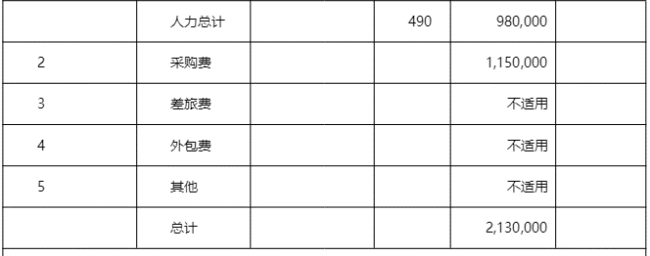
2021-12-07 |  |  |  |  |  | -
2022-01-08 |  |  |  |  |  | -
2022-02-09 |  |  |  |  |  | -
2022-03-13 |  |  |  |  |  | -
2022-04-14 |  |  |  |  |  | -
2022-05-16 |  |  |  |  |  | -
2022-06-17 |  |  |  |  |  | -
2022-07-19 |  |  |  |  |  | -
2022-08-20 |  |  |  |  |  | -
2022-09-21 |  |  |  |  |  | -
2022-10-23 |  |  |  |  |  | -
2022-11-24 |  |  |  |  |  | -
2022-12-26 |  |  |  |  |  | -
合计 | - | - | - | 390.96 | - | 390.96
预算 | 3,920.00 | 980,000.00 | 1,150,000 |  |  | 2,130,000.00
预算消耗% | 0% | 0% | 0% |  |  | 0%

以上费用不包括以下预付款：
日期 | 摘要 |  |  |  |  | 预付金额

 | 合计 |  |  |  |  | -

YC201912001
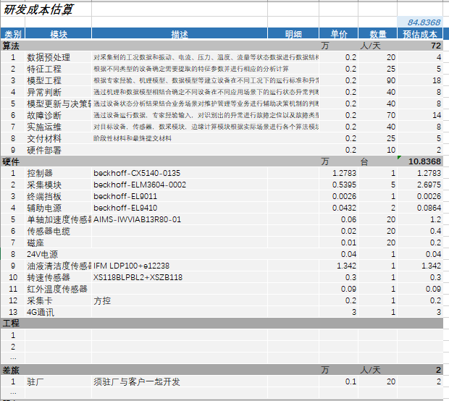
项目名称 |  |  | 上海烟机ZB416烟机设备状态监测算法系统
项目号 |  |  | YC201912001
项目负责人 |  |  | 王杏

合同金额 |  |  | 1,686,000.00
合同预算 |  |  | 848,368.00 | 不含税收入 | 1,590,566.04

期间 | 工时 | 人工费用 | 采购成本 | 差旅费 | 小计
2019-11-01 |  |  |  |  | -
2019-12-01
2020-01-01
2020-02-01
2020-03-01
2020-04-01
2020-05-01
2020-06-01
2020-07-01
2020-08-01
2020-09-01
2020-10-01
2020-11-01
2020-12-01
2021-01-01
2021-02-01
2021-03-01
2021-04-01
2021-05-01 |  |  | - | 579.73 | 579.73
2021-06-01 |  |  | 1,330.98 | 1,103.04 | 2,434.02
2021-07-01 |  |  | - |  | -
2021-08-01 |  |  |  | 4,166.33 | 4,166.33
2021-09-01 |  |  |  | 2,413.07 | 2,413.07
2021-10-01 |  |  |  | 776.23 | 776.23
2021-11-01 |  |  |  |  | -
2021-12-01 |  |  |  |  | -
合计 | - | - | 1,330.98 | 9,038.40 | 10,369.38
预算 | 2,880.00 | 720,000.00 | 95,901 | 20,000 | 835,901
预算消耗% | 0% | 0% | 1% | 45% | 1%

以上费用不包括以下预付款：
日期 | 摘要 |  |  |  | 预付金额

 |  |  |  |  | -

YC202008001
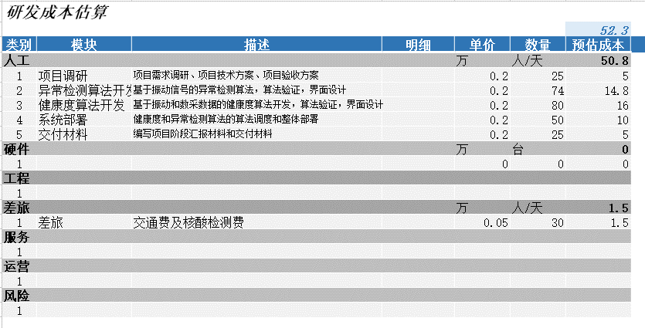
项目名称 | 杭烟卷包设备健康度大数据分析项目
项目号 | YC202008001
项目负责人 | 王杏

合同金额 |  |  | 750,000.00
合同预算 |  |  | 523,000.00
不含税收入 |  |  | 707,547.17

期间 | 工时 | 人工费用 | 采购成本 | 差旅费 | 小计
4-8月商机费用转入
2020-09-01
2020-10-01 |  |  | -
2020-11-01 |  |  | -
2020-12-01 |  |  | -
2021-01-01
2021-02-01
2021-03-01 |  |  | -
2021-04-01
2021-05-01 |  |  | -
2021-06-01
2021-07-01 |  |  | - | 680.76 | 680.76
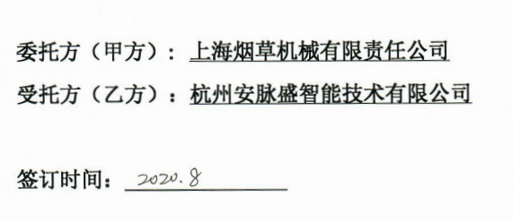
2021-08-01 |  |  |  |  | -
2021-09-01 |  |  |  | 1,508.21 | 1,508.21
2021-10-01 |  |  |  | 303.71 | 303.71
2021-11-01 |  |  |  |  | -
2021-12-01 |  |  |  |  | -
2022-01-01 |  |  |  |  | -
2022-02-01 |  |  |  |  | -
2022-03-01 |  |  |  |  | -
合计 | - | - | - | 2,492.68 | 2,492.68
预算 | 2,032.00 | 508,000.00 | - | 15,000 | 523,000.00
预算消耗% | 0% | 0% | #DIV/0! | 17% | 0%

以上费用不包括以下预付款：
日期 | 摘要 |  |  |  | 预付金额

 |  |  |  |  | -

YC202104001
项目名称 | 玉溪卷烟厂精品线数据集成与产品信息追溯项目 |  |  |  |  |  |  |  | 玉溪卷烟厂精品线数据集成与产品信息追溯项目成本估算
项目号 |  |  | YC202104001 |  |  |  |  |  |  |  |  |  |  |  |  |  | 253.38
项目负责人 |  |  | 李传政 |  |  |  |  |  | 类别 | 模块 | 子模块 | 描述 | 单价 | 人员 | 天数 | 数量 | 预估成本 | 备注
 |  |  |  |  |  |  |  |  | 人工 |  |  |  | 万 |  |  | 人/天 | 122.58
合同金额 |  |  | 2,403,300.00 |  |  |  |  |  | 1 | 需求调研 | 需求调研 | 工艺流程、数据关联（来源）等 | 0.18 | 2 | 8 | 16 | 2.88
合同预算 |  |  | 2,533,800.00 | 不含税收入 | 2,200,057.61 |  |  |  | 2 |  | 需求分析 | 业务分析、数据关联分析 | 0.18 | 2 | 15 | 30 | 5.4
 |  |  |  |  |  |  |  |  | 3 |  | 需求确认 | 客户需求确认签字 | 0.18 | 2 | 1 | 2 | 0.36
期间 | 工时 | 人工费用 | 采购成本 | 差旅费 | 外包费 | 其他 | 小计 |  | 4 | 系统设计 | 数据存储设计 | 制丝数据存储点梳理和存储设计 | 0.18 | 2 | 10 | 20 | 3.6
2021-04-01 |  |  |  |  |  |  | - |  | 5 |  | 追溯功能设计 | 软件功能设计 | 0.18 | 2 | 10 | 20 | 3.6
2021-05-01 |  |  |  |  |  |  | - |  | 6 |  | 数据库设计 | 数据仓库、数据主题等 | 0.18 | 1 | 20 | 20 | 3.6
2021-06-01 |  |  |  |  |  |  | - |  | 7 |  | 界面设计 | 界面原型设计 | 0.18 | 2 | 20 | 40 | 7.2
2021-07-01 |  |  |  |  |  |  | - |  | 8 |  | 设计评审确认 | 客户设计确认签字 | 0.18 | 2 | 1 | 2 | 0.36
2021-08-01 |  |  |  |  |  |  | - |  | 9 | 系统开发 | 软件开发 | 产品信息追溯平台 | 0.18 | 2 | 40 | 80 | 14.4
2021-09-01 |  |  |  |  |  |  | - |  |  |  | 时间关联数据模型开发 | 烟丝批次关联、烟支缓存关联模型 | 0.18 | 1 | 30 | 30 | 5.4
2021-10-01 |  |  | 495,575.22 | 40,955.87 |  | 1,468.52 | 537,999.61 |  | 10 |  | OPC映射配置开发 | OPC映射配置界面开发 | 0.18 | 1 | 10 | 10 | 1.8
2021-11-01 |  |  |  |  |  |  | - |  | 11 | 系统测试 | 小组测试 | 小组内部测试 | 0.18 | 2 | 10 | 20 | 3.6
2021-12-01 |  |  |  |  |  |  | - |  | 12 |  | 集成测试 | 公司QC测试 | 0.18 | 1 | 20 | 20 | 3.6
2022-01-01 |  |  |  |  |  |  | - |  | 13 | 部署实施 | 技术平台搭建与验证 |  | 0.18 | 2 | 10 | 20 | 3.6
2022-02-01 |  |  |  |  |  |  | - |  | 14 |  | 时序数据采集配置 | 时序数据采集配置 | 0.18 | 2 | 30 | 60 | 10.8
2022-03-01 |  |  |  |  |  |  | - |  | 15 |  | 工业数据仓库实施 | 数据仓库搭建及数据集市建设 | 0.18 | 2 | 20 | 40 | 7.2
2022-04-01 |  |  |  |  |  |  | - |  | 16 |  | 软件系统部署 | 部署及调优 | 0.18 | 1 | 1 | 1 | 0.18
2022-05-01 |  |  |  |  |  |  | - |  | 17 |  | 系统培训 | 培训材料编写、系统集中培训 | 0.18 | 1 | 20 | 20 | 3.6 | 5大培训主题，每项不得低于1周
2022-06-01 |  |  |  |  |  |  | - |  | 18 | 运行维护 | 试运行运维 | 试运行4个月 | 0.18 | 1 | 40 | 40 | 7.2
2022-07-01 |  |  |  |  |  |  | - |  | 19 |  | 售后运维 | 1年质保期 | 0.18 | 1 | 90 | 90 | 16.2
2022-08-01 |  |  |  |  |  |  | - |  | 20 | 项目管理 | 项目管理 | 项目周期约18个月 | 0.18 | 1 | 100 | 100 | 18
2022-09-01 |  |  |  |  |  |  | - |  | 硬件 |  |  |  | 万 |  |  | 套 | 30.8
2022-10-01 |  |  |  |  |  |  | - |  | 1 | 卷包扫码采集器 |  | 康耐视COGNEX固定式读码器套件 | 2.20 |  |  | 14 | 30.8
2022-11-01 |  |  |  |  |  |  | - | 系统上线 | 软件 |  |  |  | 万 |  |  | 套 | 70
2022-12-01 |  |  |  |  |  |  | - |  | 1 | 数据治理平台 |  |  | 70 |  |  | 1 | 70
2023-01-01 |  |  |  |  |  |  | - |  | 租房 |  |  |  | 万 |  |  | 套 | 9
2023-02-01 |  |  |  |  |  |  | - |  | 1 | 玉溪租房 |  |  | 0.3 |  |  | 30 | 9
2023-03-01 |  |  |  |  |  |  | - | 服务期满 | 差旅 |  |  |  | 万 |  |  | 人/天 | 21
合计 | - | - | 495,575.22 | 40,955.87 | - | 1,468.52 | 537,999.61 |  | 1 | 差旅 |  | 差旅费 | 0.25 |  |  | 84 | 21
预算 | 5,448.00 | 1,117,800.00 | 932,944 | 210,000 | 108,000 | 90,000 | 2,458,743.73
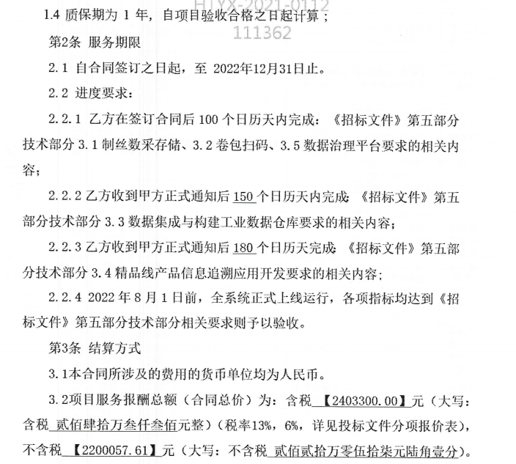
预算消耗% | 0% | 0% | 53% | 20% | 0% | 2% | 22%

以上费用不包括以下预付款：
日期 | 摘要 |  |  |  |  |  | 预付金额

 |  |  |  |  |  |  | -

YC202106001
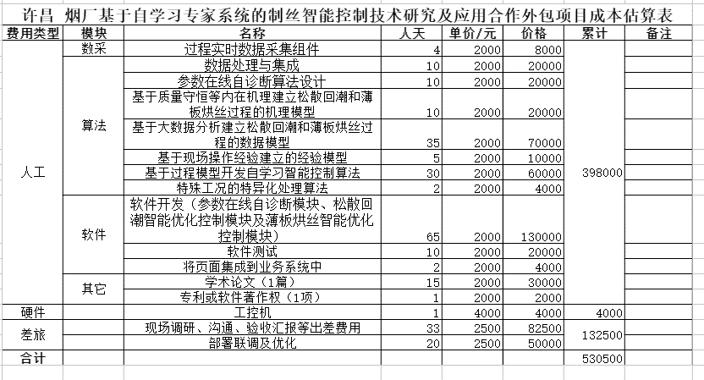
项目名称 |  |  | 许昌烟草基于自学习专家系统的制丝智能控制技术研究及应用
项目号 |  |  | YC202106001
项目负责人 |  |  | 李辉

合同金额 |  |  | 705,000.00
合同预算 |  |  | 534,500.00 |  | 不含税收入 |  | 665,094.34 |  | 0.80
 |  |  |  |  |  |  |  |  | 0.20
期间 | 工时 | 人工费用 | 采购成本 | 外包费 | 差旅费 | 其他 | 小计
2021-05-01 |  |  |  |  |  |  | -
2021-06-01 |  |  |  |  |  |  | -
2021-07-01 |  |  | - |  | 10,398.29 |  | 10,398.29
2021-08-01 |  |  |  |  |  |  | -
2021-09-01 |  |  |  |  | 4,932.23 |  | 4,932.23
2021-10-01 |  |  |  |  | 1,511.92 |  | 1,511.92
2021-11-01 |  |  |  |  |  |  | -
2021-12-01 |  |  |  |  |  |  | -
2022-01-01 |  |  |  |  |  |  | -
2022-02-01 |  |  |  |  |  |  | -
2022-03-01 |  |  |  |  |  |  | -
2022-04-01 |  |  |  |  |  |  | -
2022-05-01 |  |  |  |  |  |  | -
2022-06-01 |  |  |  |  |  |  | -
2022-07-01 |  |  |  |  |  |  | -
2022-08-01 |  |  |  |  |  |  | - | 项目完成
2022-09-01 |  |  |  |  |  |  | -
2022-10-01 |  |  |  |  |  |  | -
合计 | - | - | - |  | 16,842.44 |  | 16,842.44
预算 | 2,024.00 | 307,000.00 | 4,000 | 35,000 | 75,000 | 56,000 | 477,000.00
预算消耗% | 0% | 0% | 0% |  | 22% |  | 4% |  |  | 0.71719148936
 |  |  |  |  |  |  |  |  |  | 0.28280851064

以上费用不包括以下预付款：
日期 | 摘要 |  |  |  |  |  | 预付金额

 |  |  |  |  |  |  |  |  |  |  | 质保期1年

 |  |  |  |  |  |  | -

NYH202012001
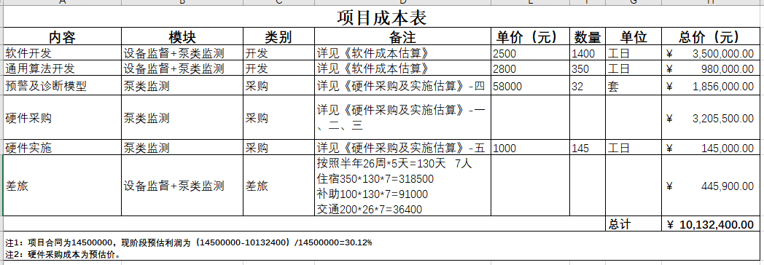
项目名称 |  |  |  | 设备性能监测功能开发及重要泵设备在线监测试点项目
项目号 |  |  | NYH202012001
项目负责人 |  |  | 毛贤峰

合同金额 |  |  | 14,500,000.00
合同预算 |  |  | 10,132,400.00 | 不含税收入 |  |  | 13,468,859.58

期间 | 工时 | 人工费用 | 采购成本 | 差旅费 | 外包费 | 其他 | 小计
2020-09-01 |  |  |  |  |  |  | -
2020-10-01 |  |  |  |  |  |  | -
2020-11-01 |  |  |  |  |  |  | -
2020-12-01 |  |  |  |  |  |  | -
2021-01-01 |  |  |  |  |  |  | -
2021-02-01 |  |  |  |  |  |  | -
2021-03-01 |  |  |  |  |  |  | -
2021-04-01 |  |  |  |  |  |  | -
2021-05-01 |  |  |  |  |  |  | -
2021-06-01 |  |  |  |  |  |  | -
2021-07-01 |  |  |  |  |  |  | -
2021-08-01 |  |  |  |  |  |  | -
2021-09-01 |  |  |  |  |  |  | -
2021-10-01 |  |  |  | 5,877.23 | 100,380.72 |  | 106,257.95
2021-11-01 |  |  |  |  |  |  | - | 合同完结
2021-12-01 |  |  |  |  |  |  | -
合计 | - | - | - | 5,877.23 | 100,380.72 | - | 106,257.95
预算 | 14,256.00 | 4,480,000.00 | 2,973,518 | 445,900 | 1,750,943 |  | 9,650,361.51
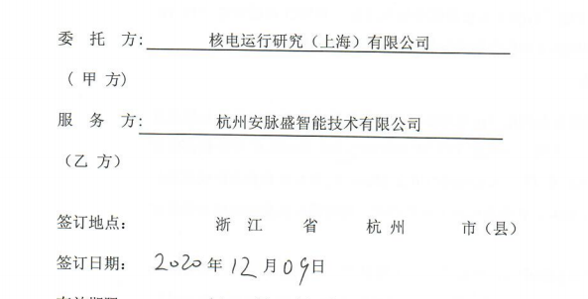
预算消耗% | 0% | 0% | 0% | 1% | 6% |  | 1%

以上费用不包括以下预付款：
日期 | 摘要 |  |  |  |  |  | 预付金额

 | 合计 |  |  |  |  |  | -

